Menu
Pesquisa de Ambiente Acadêmico - Semipresencial - 2022

MENU

Representatividade
Serviços Financeiros

Geral
Distribuição do Material Didático

Curso
LPI

Coordenação do Curso
CMA

Secretaria do Polo
CPA

Solicitação de Serviços

Tutoria a Distância

Representatividade
Pesquisa de Ambiente Acadêmico - Semipresencial - 2022
MENU

REPRESENTATIVIDADE

Escola | Curso | Código do Curso | Total de Alunos | Respondentes | Representatividade
Escola Superior de Gestão, Comunicação e Negócios | BACHARELADO EM ADMINISTRAÇÃO | 5531 | 109 | 5 | 4.6%
Escola Superior de Saúde Única | BACHARELADO EM BIOMEDICINA | 5862 | 993 | 172 | 17.3%
Escola Superior de Gestão, Comunicação e Negócios | BACHARELADO EM CIÊNCIAS CONTÁBEIS | 5532 | 99 | 5 | 5.1%
Escola Superior de Gestão, Comunicação e Negócios | BACHARELADO EM COMUNICAÇÃO SOCIAL: PUBLICIDADE E PROPAGANDA | 5569 | 82 | 2 | 2.4%
Escola Superior de Educação | BACHARELADO EM EDUCAÇÃO FÍSICA | 3782 | 79 | 0 | 0.0%
Escola Superior de Saúde Única | BACHARELADO EM ENFERMAGEM | 5511 | 1093 | 205 | 18.8%
Escola Superior Politécnica Uninter | BACHARELADO EM ENGENHARIA DA COMPUTAÇÃO | 5570 | 1 | 1 | 100.0%
Escola Superior Politécnica Uninter | BACHARELADO EM ENGENHARIA DE PRODUÇÃO | 5566 | 14 | 0 | 0.0%
Escola Superior Politécnica Uninter | BACHARELADO EM ENGENHARIA ELÉTRICA – HABILITAÇÃO ELETRÔNICA | 5567 | 23 | 3 | 13.0%
Escola Superior de Saúde Única | BACHARELADO EM FARMÁCIA | 5868 | 577 | 81 | 14.0%
Escola Superior de Saúde Única | BACHARELADO EM FISIOTERAPIA | 5869 | 704 | 118 | 16.8%
Escola Superior de Gestão, Comunicação e Negócios | BACHARELADO EM JORNALISMO | 5565 | 82 | 4 | 4.9%
Escola Superior de Saúde Única | BACHARELADO EM MEDICINA VETERINÁRIA | 6370 | 112 | 23 | 20.5%
Escola Superior de Saúde Única | BACHARELADO EM NUTRIÇÃO | 5867 | 820 | 129 | 15.7%
Escola Superior de Educação | LICENCIATURA EM EDUCAÇÃO FÍSICA | 3698 | 1 | 0 | 0.0%
Escola Superior de Educação | LICENCIATURA EM GEOGRAFIA | 2750 | 3 | 0 | 0.0%
Escola Superior de Educação | LICENCIATURA EM LETRAS | 2747 | 14 | 0 | 0.0%
Escola Superior de Educação | LICENCIATURA EM MATEMÁTICA | 2998 | 4 | 0 | 0.0%
Escola Superior de Educação | LICENCIATURA EM PEDAGOGIA | 2142 | 117 | 2 | 1.7%
Escola Superior de Educação | LICENCIATURA EM HISTÓRIA - SEMIPRESENCIAL | 2748 | 24 | 0 | 0.0%
Escola Superior Politécnica Uninter | TEC. EM ANÁLISE E DESENVOLVIMENTO DE SISTEMAS | 5568 | 79 | 5 | 6.3%
Escola Superior de Gestão, Comunicação e Negócios | TEC. EM COACHING E DESENVOLVIMENTO HUMANO | 5492 | 2 | 0 | 0.0%
Escola Superior de Gestão, Comunicação e Negócios | TEC. EM COMÉRCIO EXTERIOR | 2141 | 2 | 0 | 0.0%
Escola Superior de Saúde Única | TEC. EM ESTÉTICA E COSMÉTICA | 5861 | 566 | 76 | 13.4%
Escola Superior de Gestão, Comunicação e Negócios | TEC. EM GESTÃO COMERCIAL | 2144 | 54 | 1 | 1.9%
Escola Superior Politécnica Uninter | TEC. EM GESTÃO DA PRODUÇÃO INDUSTRIAL | 3012 | 32 | 0 | 0.0%
Escola Superior de Gestão, Comunicação e Negócios | TEC. EM GESTÃO DE RECURSOS HUMANOS | 2148 | 63 | 0 | 0.0%
Escola Superior de Gestão, Comunicação e Negócios | TEC. EM GESTÃO FINANCEIRA | 2143 | 31 | 0 | 0.0%
Escola Superior de Saúde Única | TEC. EM INSTRUMENTAÇÃO CIRÚRGICA | 6264 | 43 | 0 | 0.0%
Escola Superior de Gestão, Comunicação e Negócios | TEC. EM LOGÍSTICA | 2997 | 25 | 0 | 0.0%
Escola Superior de Gestão, Comunicação e Negócios | TEC. EM MARKETING | 2145 | 24 | 0 | 0.0%
Escola Superior de Gestão, Comunicação e Negócios | TEC. EM MARKETING DIGITAL | 3531 | 19 | 1 | 5.3%
Escola Superior de Saúde Única | TEC. EM PARAMEDICINA | 6266 | 22 | 0 | 0.0%
Escola Superior de Saúde Única | TEC. EM PODOLOGIA | 6267 | 281 | 51 | 18.1%
Escola Superior de Gestão, Comunicação e Negócios | TEC. EM PROCESSOS GERENCIAIS | 3270 | 25 | 0 | 0.0%
TOTAL |  |  | 6219 | 884 | 14.2%

Geral
Pesquisa de Ambiente Acadêmico - Semipresencial - 2022
MENU

Curso

GERAL DA IES

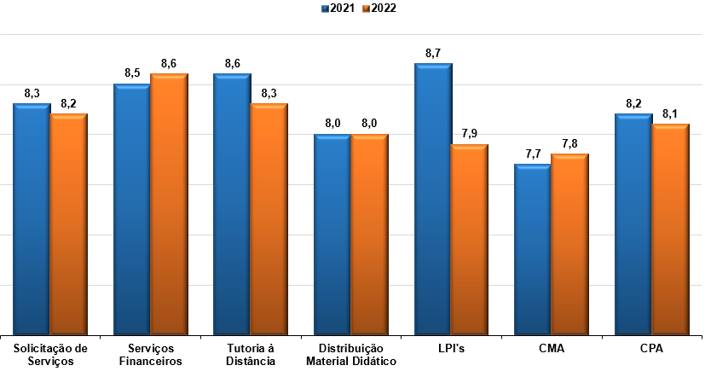

Quesitos | 2021 | 2022
Solicitação de Serviços | 8.3 | 8.2
Serviços Financeiros | 8.5 | 8.6
Tutoria à Distância | 8.6 | 8.3
Distribuição Material Didático | 8.0 | 8.0
LPI's | 8.7 | 7.9
CMA | 7.7 | 7.8
CPA | 8.2 | 8.1

Cursos
Pesquisa de Ambiente Acadêmico - Semipresencial - 2022
MENU
Curso

CURSOS
 | *TR: Total de Respostas
 | *NTCA: Não tenho condições de avaliar
GERAL DA IES

O curso corresponde às expectativas iniciais
Q1 | Concordo totalmente
Q2 | Concordo parcialmente
Q3 | Não concordo/nem discordo
Q4 | Discordo parcialmente
Q5 | Discordo totalmente

 |  |  | Q1 | Q2 | Q3 | Q4 | Q5 | Total
 |  | Geral IES | 59.8% | 31.9% | 4.0% | 3.3% | 1.0% | 100.0%

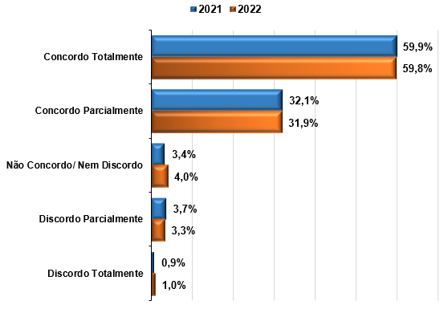

ESCOLA

 | Escola | Q1 | Q2 | Q3 | Q4 | Q5 | Total
 | ESE | 100.0% | - | - | - | - | 100.0%
 | ESGCN | 66.7% | 27.8% | 5.6% | - | - | 100.0%
 | ESSU | 59.7% | 31.9% | 3.9% | 3.4% | 1.1% | 100.0%
 | ESP | 44.4% | 44.4% | 11.1% | - | - | 100.0%

CURSO

 | Curso | Q1 | Q2 | Q3 | Q4 | Q5 | Total
 | BACH. EM ADMINISTRAÇÃO | 80.0% | 20.0% | - | - | - | 100.0%
 | BACH. EM BIOMEDICINA | 67.8% | 25.7% | 2.9% | 2.3% | 1.2% | 100.0%
 | BACH. EM CIÊNCIAS CONTÁBEIS | 60.0% | 40.0% | - | - | - | 100.0%
 | BACH. EM COMUNICAÇÃO SOCIAL: PUBLICIDADE E PROPAGANDA | 50.0% | - | 50.0% | - | - | 100.0%
 | BACH. EM ENFERMAGEM | 100.0% | - | - | - | - | 100.0%
 | BACH. EM ENGENHARIA ELÉTRICA | 33.3% | 33.3% | 33.3% | - | - | 100.0%
 | BACH. EM FARMÁCIA | 63.0% | 32.1% | 2.5% | 2.5% |  | 100.0%
 | BACH. EM FISIOTERAPIA | 55.2% | 35.3% | 4.3% | 3.4% | 1.7% | 100.0%
 | BACH. EM JORNALISMO | 50.0% | 50.0% | - | - | - | 100.0%
 | BACH. EM MEDICINA VETERINÁRIA | 45.5% | 50.0% | 4.5% | - | - | 100.0%
 | BACH. EM NUTRIÇÃO | 65.1% | 29.5% | 3.1% | 1.6% | 0.8% | 100.0%
 | LICENCIATURA EM PEDAGOGIA | 100.0% | - | - | - | - | 100.0%
 | TEC. EM ANÁLISE E DESENVOLVIMENTO DE SISTEMAS | 60.0% | 40.0% | - | - | - | 100.0%
 | TEC. EM ESTÉTICA E COSMÉTICA | 60.0% | 32.0% | 4.0% | 4.0% | - | 100.0%
 | TEC. EM PODOLOGIA | 51.0% | 37.3% | 3.9% | 3.9% | 3.9% | 100.0%
 | *Os cursos de Bacharelado em Engenharia da Computação, Tecnologia em Gestão Comercial e Tecnologia em Marketing Digital obtiveram somente um respondente, tornando-se inviável a análise dos resultados.

GERAL DA IES

O curso propicia formação necessária para o desempenho profissional
Q1 | Concordo totalmente
Q2 | Concordo parcialmente
Q3 | Não concordo/nem discordo
Q4 | Discordo parcialmente
Q5 | Discordo totalmente

 |  |  | Q1 | Q2 | Q3 | Q4 | Q5 | Total
 |  | Geral IES | 60.0% | 29.8% | 5.8% | 3.4% | 0.9% | 100.0%

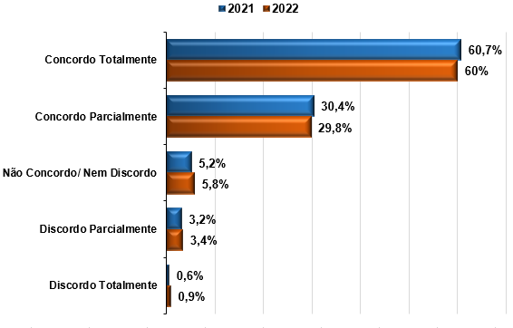

ESCOLA

 | Escola | Q1 | Q2 | Q3 | Q4 | Q5 | Total
 | ESE | 50.0% | 50.0% | - | - | - | 100.0%
 | ESGCN | 61.1% | 33.3% | 5.6% | - | - | 100.0%
 | ESSU | 60.4% | 29.3% | 5.8% | 3.5% | 0.9% | 99.9%
 | ESP | 22.2% | 66.7% | 11.1% | - | - | 100.0%

CURSO

 | Curso | Q1 | Q2 | Q3 | Q4 | Q5 | Total
 | BACH. EM ADMINISTRAÇÃO | 80.0% | 20.0% | - | - | - | 100.0%
 | BACH. EM BIOMEDICINA | 69.0% | 24.0% | 3.5% | 2.3% | 1.2% | 100.0%
 | BACH. EM CIÊNCIAS CONTÁBEIS | 80.0% | 20.0% | - | - | - | 100.0%
 | BACH. EM COMUNICAÇÃO SOCIAL: PUBLICIDADE E PROPAGANDA |  | 50.0% | 50.0% | - | - | 100.0%
 | BACH. EM ENFERMAGEM | 56.9% | 30.9% | 6.4% | 4.9% | 1.0% | 100.0%
 | BACH. EM ENGENHARIA ELÉTRICA | 33.3% | 66.7% | - | - | - | 100.0%
 | BACH. EM FARMÁCIA | 60.5% | 29.6% | 8.6% | 1.2% | - | 100.0%
 | BACH. EM FISIOTERAPIA | 60.3% | 27.6% | 6.9% | 4.3% | 0.9% | 100.0%
 | BACH. EM JORNALISMO | 50.0% | 50.0% | - | - | - | 100.0%
 | BACH. EM MEDICINA VETERINÁRIA | 40.9% | 50.0% | 9.1% | - | - | 100.0%
 | BACH. EM NUTRIÇÃO | 60.5% | 30.2% | 6.2% | 1.6% | 1.6% | 100.0%
 | LICENCIATURA EM PEDAGOGIA | 50.0% | 50.0% | - | - | - | 100.0%
 | TEC. EM ANÁLISE E DESENVOLVIMENTO DE SISTEMAS | 20.0% | 60.0% | 20.0% | - | - | 100.0%
 | TEC. EM ESTÉTICA E COSMÉTICA | 62.7% | 25.3% | 6.7% | 5.3% | - | 100.0%
 | TEC. EM PODOLOGIA | 51.0% | 39.2% | - | 7.8% | 2.0% | 100.0%

GERAL DA IES

Avalie o currículo do seu curso em relação à integração entre os conteúdos das disciplinas do módulo
Q1 | Os conteúdos das disciplinas são bem integrados
Q2 | Os conteúdos das disciplinas são relativamente integrados
Q3 | Os conteúdos das disciplinas são pouco integrados
Q4 | Os conteúdos das disciplinas não apresentam integração

 |  |  | Q1 | Q2 | Q3 | Q4 | Total
 |  | Geral IES | 65.7% | 29.7% | 4.1% | 0.5% | 100.0%

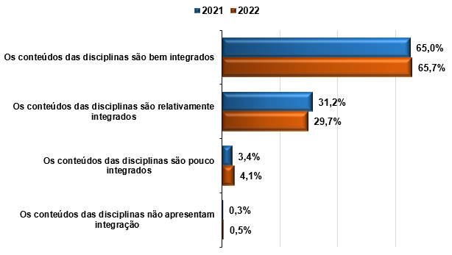

ESCOLA

 | Escola | Q1 | Q2 | Q3 | Q4 | Total
 | ESE | 100.0% | - | - | - | 100.0%
 | ESGCN | 77.8% | 22.2% | - | - | 100.0%
 | ESSU | 65.7% | 29.7% | 4.1% | 0.5% | 100.0%
 | ESP | 33.3% | 55.6% | 11.1% | - | 100.0%

CURSO

 | Curso | Q1 | Q2 | Q3 | Q4 | Total
 | BACH. EM ADMINISTRAÇÃO | 100.0% | - | - | - | 100.0%
 | BACH. EM BIOMEDICINA | 71.9% | 24.6% | 3.5% | - | 100.0%
 | BACH. EM CIÊNCIAS CONTÁBEIS | 40.0% | 60.0% | - | - | 100.0%
 | BACH. EM COMUNICAÇÃO SOCIAL: PUBLICIDADE E PROPAGANDA | 50.0% | 50.0% | - | - | 100.0%
 | BACH. EM ENFERMAGEM | 66.2% | 27.5% | 5.9% | 0.5% | 100.0%
 | BACH. EM ENGENHARIA ELÉTRICA | 33.3% | 66.7% | - | - | 100.0%
 | BACH. EM FARMÁCIA | 65.4% | 30.9% | 3.7% | - | 100.0%
 | BACH. EM FISIOTERAPIA | 56.9% | 39.7% | 2.6% | 0.9% | 100.0%
 | BACH. EM JORNALISMO | 100.0% | - | - | - | 100.0%
 | BACH. EM MEDICINA VETERINÁRIA | 77.3% | 22.7% | - | - | 100.0%
 | BACH. EM NUTRIÇÃO | 68.2% | 28.7% | 2.3% | 0.8% | 100.0%
 | LICENCIATURA EM PEDAGOGIA | 100.0% | - | - | - | 100.0%
...
Como você avalia o nível de exigência do curso:
Q1 | Deveria exigir muito mais de mim
Q2 | Deveria exigir um pouco mais de mim
Q3 | Exige de mim na medida certa
Q4 | Deveria exigir um pouco menos de mim
Q5 | Deveria exigir muito menos de mim

 |  |  | Q1 | Q2 | Q3 | Q4 | Q5 | Total
 |  | Geral IES | 8.2% | 16.2% | 70.8% | 4.2% | 0.6% | 100.0%

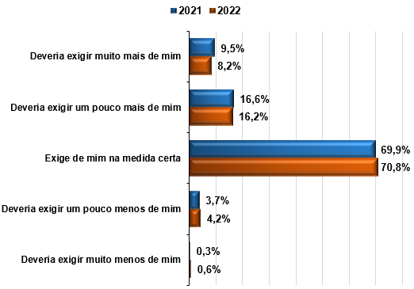

ESCOLA

 | Escola | Q1 | Q2 | Q3 | Q4 | Q5 | Total
 | ESE | - | 50.0% | 50.0% | - | - | 100.0%
 | ESGCN | 16.7% | 33.3% | 44.4% | 5.6% | - | 100.0%
 | ESSU | 7.9% | 15.7% | 71.8% | 4.1% | 0.5% | 100.0%
 | ESP | 22.2% | 22.2% | 33.3% | 11.1% | 11.1% | 100.0%

CURSO
...

Coordenação de Curso
Pesquisa de Ambiente Acadêmico - Semipresencial - 2022
MENU
Curso

COORDENAÇÃO DE CURSO
 | *TR: Total de Respostas
 | *NTCA: Não tenho condições de avaliar
 | IMPORTANTE: Bloco inserido em 2022, até 2019 as questões sobre a coordenação focavam na atividade presencial do coordenador.
GERAL DA IES

Dentre as funções do(a) coordenador(a) de seu curso de graduação a distância, quais as TRÊS atribuições que você reconhece imediatamente como realizadas por ele(a)?
Q1 | Comunicação com os alunos.
...

Secretaria do Polo
Pesquisa de Ambiente Acadêmico - Semipresencial - 2022
MENU
Curso

SECRETARIA DO POLO
 | *TR: Total de Respostas
 | *NTCA: Não tenho condições de avaliar
 | IMPORTANTE: bloco inserido em 2022, até 2019 em relação à atividade de secretaria, era avaliado o atendimento presencial realizado apenas em Curitiba.
GERAL DA IES

Q1 | Qualidade do atendimento (cordialidade, agilidade, disponibilidade para atendimento).
Q2 | Fornecimento adequado de informações (segurança e confiabilidade na informação fornecida).
...

Solicitação de Servicos
Pesquisa de Ambiente Acadêmico - Semipresencial - 2022
MENU
Curso

SOLICITAÇÃO DE SERVIÇOS
 | *TR: Total de Respostas
 | *NTCA: Não tenho condições de avaliar
GERAL DA IES

Q1 | Facilidade de uso do módulo de solicitação de serviços no Univirtus
Q2 | Facilidade para encontrar o serviço que necessita
Q3 | Cumprimento do prazo de retorno das solicitações realizadas

 |  |  | Q1 | NTCA Q1 (%) | Q2 | NTCA Q2 (%) | Q3 | NTCA Q3 (%) | Média
 |  | Geral IES | 8.3 | 8.8 | 8.1 | 6.7 | 8.2 | 9.3 | 8.2
 |  | Tipo: Múltipla
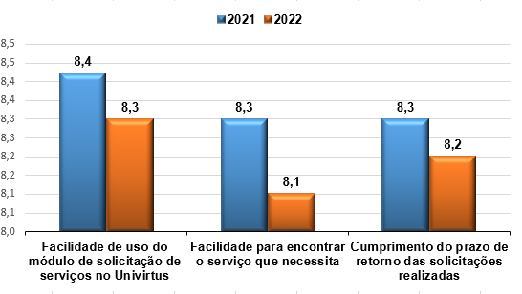

ESCOLA

 | Escola | Q1 | NTCQ1 | Q2 | NTCQ2 | Q3 | NTCQ3 | MÉDIA
 | Escola Superior de Educação | 9.0 | 0.0% | 9.5 | 0.0% | 9.0 | 0.0% | 9.2
 | Escola Superior de Gestão, Comunicação e Negócios | 8.4 | 11.1% | 8.5 | 5.6% | 8.6 | 5.6% | 8.5
 | Escola Superior de Saúde Única | 8.2 | 8.7% | 8.1 | 6.7% | 8.2 | 9.4% | 8.2
 | Escola Superior Politécnica Uninter | 8.3 | 11.1% | 8.3 | 11.1% | 8.4 | 11.1% | 8.3
...

Tutoria a Distância
Pesquisa de Ambiente Acadêmico - Semipresencial - 2022
MENU
Curso

TUTORIA A DISTÂNCIA
 | *TR: Total de Respostas
 | *NTCA: Não tenho condições de avaliar
GERAL DA IES

Q1 | Qualidade das informações e/ou orientações
Q2 | Rapidez (agilidade) nas respostas
Q3 | Funcionalidade do canal Tutoria no Univirtus

 |  |  |  | Q1 | NTCA Q1 (%) | Q2 | NTCA Q2 (%) | Q3 | NTCA Q3 (%) | Média
 |  |  | Geral IES | 8.4 | 9.2 | 8.2 | 9.1 | 8.4 | 9.5 | 8.3

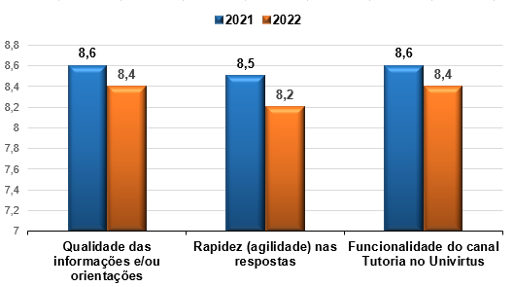

ESCOLA

 | Escola | TR | Q1 | NTCQ1 | Q2 | NTCQ2 | Q3 | NTCQ3 | MÉDIA
 | Escola Superior de Educação | 2 | 7.5 | 0.0% | 6.5 | 0.0% | 7.5 | 0.0% | 7.2
 | Escola Superior de Gestão, Comunicação e Negócios | 18 | 8.2 | 33.3% | 8.0 | 27.8% | 7.8 | 33.3% | 8.0
 | Escola Superior de Saúde Única | 849 | 8.4 | 8.7% | 8.2 | 8.7% | 8.4 | 9.0% | 8.3
 | Escola Superior Politécnica Uninter | 9 | 7.9 | 11.1% | 8.1 | 11.1% | 7.6 | 11.1% | 7.9
...

Servicos Financeiros
Pesquisa de Ambiente Acadêmico - Semipresencial - 2022
MENU
Curso

SERVIÇOS FINANCEIROS
 | *TR: Total de Respostas
 | *NTCA: Não tenho condições de avaliar
GERAL DA IES

Q1 | Qualidade do atendimento (cordialidade, agilidade, disponibilidade para atendimento).
Q2 | Fornecimento adequado de informações (segurança e confiabilidade na informação fornecida).
Q3 | Retorno aos alunos de questionamentos ou solicitações
Q4 | Facilidade de uso do módulo financeiro no Univirtus.

 |  |  | Q1 | NTCA Q1 (%) | Q2 | NTCA Q2 (%) | Q3 | NTCA Q3 (%) | Q4 | NTCA Q4 (%) | Média
 |  | Geral IES | 8.6 | 16.2 | 8.6 | 15.0 | 8.4 | 19.5 | 8.7 | 8.2 | 8.6

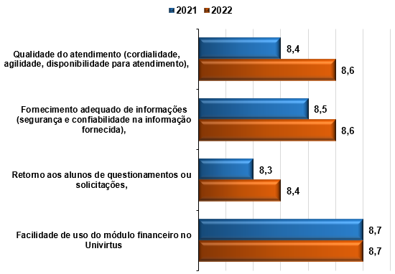

ESCOLA

 | Escola | Q1 | NTCQ1 | Q2 | NTCQ2 | Q3 | NTCQ3 | Q4 | NTCQ4 | MÉDIA
 | Escola Superior de Educação | 10.0 | 50.0% | 10.0 | 50.0% | 9.0 | 50.0% | 9.0 | 50.0% | 9.5
 | Escola Superior de Gestão, Comunicação e Negócios | 8.3 | 16.7% | 8.5 | 16.7% | 8.3 | 16.7% | 8.4 | 11.1% | 8.4
 | Escola Superior de Saúde Única | 8.6 | 16.1% | 8.6 | 15.0% | 8.4 | 19.4% | 8.7 | 8.0% | 8.6
 | Escola Superior Politécnica Uninter | 8.6 | 11.1% | 8.6 | 11.1% | 8.4 | 22.2% | 8.5 | 11.1% | 8.5
...

Distribuição Material Didático
Pesquisa de Ambiente Acadêmico - Semipresencial - 2022
MENU
Curso

DISTRIBUIÇÃO DO MATERIAL DIDÁTICO
 | *TR: Total de Respostas
 | *NTCA: Não tenho condições de avaliar
 | IMPORTANTE: na estratificação por Curso e por Escola, foram considerados somente aqueles cujos alunos receberam Livros Físicos no primeiro semestre de 2022.
GERAL DA IES

Q1 | Os livros são entregues até o início das disciplinas.
Q2 | Os livros são entregues sem danos ou conteúdo faltando.
Q3 | Reposição dos materiais didáticos enviados com defeito.
Q4 | Organização e agilidade do processo de entrega dos livros nos polos

 |  |  | Q1 | NTCA Q1 (%) | Q2 | NTCA Q2 (%) | Q3 | NTCA Q3 (%) | Q4 | NTCA Q4 (%) | Média
 |  | Geral IES | 8.1 | 67.0 | 8.2 | 68.7 | 8.0 | 71.3 | 7.7 | 70.6 | 8.0

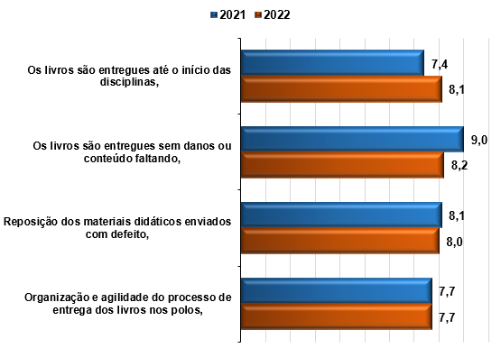

 |  |  | Obs.: considera todos os cursos participantes da pesquisa.

ESCOLA

 | Escola | Q1 | NTCQ1 | Q2 | NTCQ2 | Q3 | NTCQ3 | Q4 | NTCQ4 | MÉDIA
 | Escola Superior de Educação | 10.0 | 0.0% | 10.0 | 50.0% |  | 100% | 8.5 | 0.0% | 9.5
 | Escola Superior de Gestão, Comunicação e Negócios | 8.6 | 22.2% | 9.4 | 7.7% | 8.2 | 44% | 8.6 | 22.2% | 8.7
...

LPI
Pesquisa de Ambiente Acadêmico - Semipresencial - 2022
MENU
Curso

Laboratório Portátil Individual - LPI
 | *TR: Total de Respostas
 | *NTCA: Não tenho condições de avaliar
 | IMPORTANTE: na estratificação por Curso e por Escola, foram considerados somente aqueles cujos alunos receberam LPI no primeiro semestre de 2022.
GERAL DA IES

No seu curso, você recebe um LABORATÓRIO PORTÁTIL INDIVIDUAL - LPI para atividades práticas?
Q1 | Sim
Q2 | Não
Q3 | Não tenho certeza

 |  |  |  |  |  | Q1 | Q2 | Q3 | Total
 |  |  |  | Geral IES |  | 14.0% | 42.8% | 43.2% | 100.0%

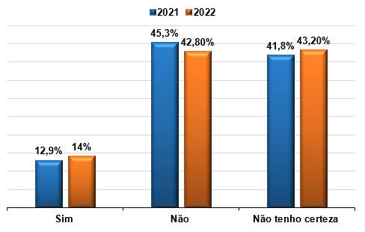

 |  |  |  | Obs.: considera todos os cursos participantes da pesquisa.

ESCOLA

 | Escola | Q1 | Q2 | Q3
 | ESGCN | 22.2% | 27.8% | 50.0%
 | ESP | 44.4% | 44.4% | 11.1%
...
Caso no seu curso, você receba o LPI, no polo onde está matriculado(a) disponibiliza um espaço específico para utilizar o LPI?
Q1 | Sim
Q2 | Não
Q3 | Não tenho certeza
Q4 | Meu curso não requer LPI para atividades práticas

 |  |  | Q1 | Q2 | Q3 | Q4 | Total
 |  | Geral IES | 14.8% | 11.7% | 46.7% | 26.8% | 100.0%

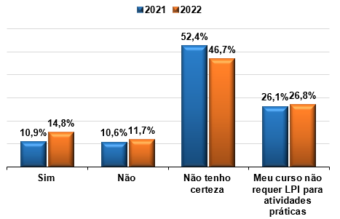

ESCOLA

 | Escola | Q1 | Q2 | Q3 | Q4
 | ESGCN | 16.7% | - | 33.3% | 50.0%
 | ESP | 33.3% | - | 33.3% | 33.3%

CURSO
...
Q1 | Os LPI’S são entregues em tempo hábil para uso na disciplina
Q2 | Os LPI’S são entregues sem danos ou conteúdo faltando
Q3 | Organização e agilidade do processo de entrega dos LPI’S nos polos
Q4 | Os LPI’S contribuem para o processo de aprendizagem
Q5 | Os LPI’S possuem qualidade adequada para a utilização nas práticas
Q6 | Obtenção de informações sobre a utilização dos LPI’S em caso de dúvidas

 |  | Q1 | NTCA Q1 (%) | Q2 | NTCA Q2 (%) | Q3 | NTCA Q3 (%) | Q4 | NTCA Q4 (%) | Q5 | NTCA Q5 (%) | Q6 | NTCA Q6 (%) | Total
 | Geral IES | 7.8 | 79.5 | 7.9 | 80.3 | 7.6 | 80.1 | 8.1 | 78.9 | 8.0 | 79.7 | 8.0 | 80.9 | 7.9

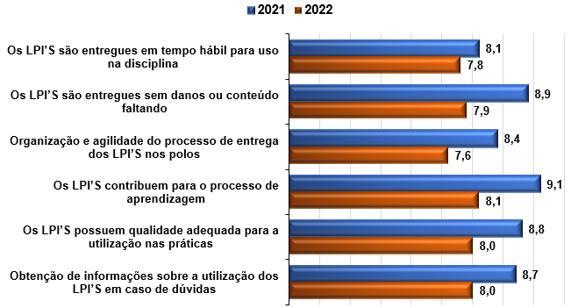

ESCOLA

 | Escola | Q1 | NTCA Q1 | Q2 | NTCA Q2 | Q3 | NTCA Q3 | Q4 | NTCA Q4 | Q5 | NTCA Q5 | Q6 | NTCA Q6 | MÉDIA
 | Escola Superior de Gestão, Comunicação e Negócios | 8.0 | 66.7% | 8.0 | 66.7% | 8.0 | 66.7% | 8.7 | 66.7% | 8.4 | 72.2% | 8.0 | 77.8% | 8.2
 | Escola Superior Politécnica Uninter | 8.0 | 55.6% | 9.7 | 66.7% | 8.5 | 55.6% | 9.5 | 55.6% | 9.5 | 55.6% | 9.5 | 55.6% | 9.1
...

CMA
Pesquisa de Ambiente Acadêmico - Semipresencial - 2022
MENU
Curso

Central de Mediação Acadêmica - CMA
 | *TR: Total Respondentes
 | *NTCA: Não tenho condições de avaliar
GERAL DA IES

Caso, nos últimos 12 meses, você tenha feito contato com a Central de Mediação Acadêmica – CMA, o retorno dado pelo setor, solucionou seu problema?
Q1 | Sim, sempre
Q2 | Sim, na maior parte das vezes
...
Com que frequência você recorre aos serviços da Central de Mediação Acadêmica - CMA (autoatendimento, atendimento on-line, 0800 ou ícone “contatos” do AVA Univirtus)?
Q1 | Semanalmente
Q2 | Quinzenalmente
Q3 | Mensalmente
Q4 | Ocasionalmente
Q5 | Conheço o setor, mas nunca precisei utilizar seus serviços
Q6 | Não conheço o setor e quais serviços ele oferece

 |  |  | Q1 | Q2 | Q3 | Q4 | Q5 | Q6
 |  | Geral IES | 3.8% | 2.4% | 3.9% | 36.2% | 27.8% | 26.0%
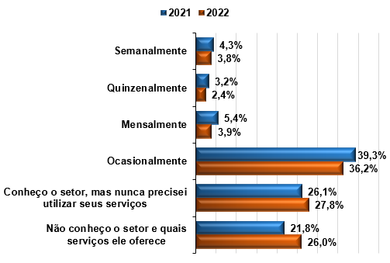

ESCOLA

 | Escola | Q1 | Q2 | Q3 | Q4 | Q5 | Q6
 | ESE | - | - | 50.0% | 50.0% | - | -
 | ESGCN | - | - | - | 66.7% | 5.6% | 27.8%
 | ESSU | 3.9% | 2.5% | 3.9% | 35.3% | 28.4% | 26.0%
 | ESP | - | - | - | 55.6% | 22.2% | 22.2%
...
 | Curso | Q1 | Q2 | Q3 | Q4 | Q5 | Q6
 | *Os cursos de Bacharelado em Engenharia da Computação, Tecnologia em Gestão Comercial e Tecnologia em Marketing Digital obtiveram somente um respondente, tornando-se inviável a análise dos resultados.

GERAL DA IES

Q1 | Facilidade de utilização da ferramenta de autoatendimento (automático – Chat Robô)
Q2 | Fornecimento adequado de informações por meio do autoatendimento (automático – Chat Robô)
Q3 | Qualidade do atendimento realizado pelo atendimento on-line (Chat com Assistente)
Q4 | Fornecimento adequado de informações por meio do atendimento on-line (Chat com Assistente)
Q5 | Qualidade do atendimento realizado pelo 0800 (telefone)
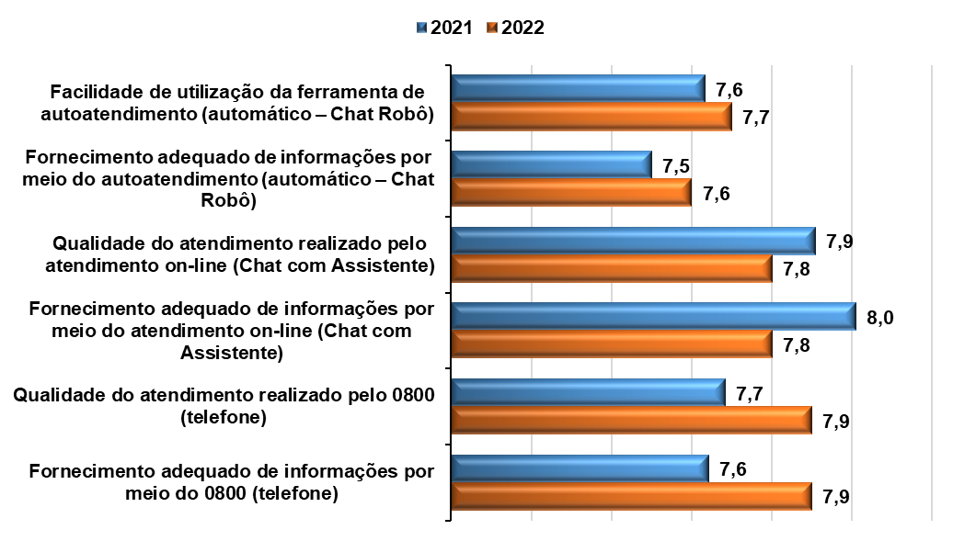
Q6 | Fornecimento adequado de informações por meio do 0800 (telefone)

ESCOLA

 | Escola | Q1 | NTCA Q1 | Q2 | NTCA Q2 | Q3 | NTCA Q3 | Q4 | NTCA Q4 | Q5 | NTCA Q5 | Q6 | NTCA Q6 | MÉDIA
 | Escola Superior de Educação | 10.0 | 0.0% | 8.0 | 0.0% | 8.5 | 0.0% | 8.0 | 0.0% | - | 100.0% | - | 100.0% | 8.6
 | Escola Superior de Gestão, Comunicação e Negócios | 7.1 | 22.2% | 7.0 | 22.2% | 7.9 | 22.2% | 7.9 | 22.2% | 7.1 | 55.6% | 7.1 | 61.1% | 7.4
 | Escola Superior de Saúde Única | 7.7 | 46.6% | 7.6 | 45.6% | 7.8 | 43.3% | 7.8 | 43.3% | 7.9 | 60.1% | 7.9 | 60.3% | 7.8
 | Escola Superior Politécnica Uninter | 6.5 | 55.6% | 6.0 | 55.6% | 8.8 | 55.6% | 8.8 | 55.6% | 9.3 | 66.7% | 9.3 | 66.7% | 8.1
...

CPA
Pesquisa de Ambiente Acadêmico - Semipresencial - 2022
MENU
Curso

Comissão Própria de Avaliação - CPA
 | *TR: Total de Respostas
 | *NTCA: Não tenho condições de avaliar
GERAL DA IES

Q1 | Importância dos temas pesquisados
Q2 | Quantidade de pesquisas realizadas ao ano
Q3 | Clareza e objetividade das questões
Q4 | Número de questões e tamanho do questionário
Q5 | Facilidade de preenchimento e envio dos questionários

 |  | Q1 | NTCA (%) | Q2 | NTCA (%) | Q3 | NTCA (%) | Q4 | NTCA (%) | Q5 | NTCA (%) | Média
 | Geral IES | 8.3 | 37.0 | 8.1 | 41.6 | 8.0 | 33.0 | 7.8 | 34.1 | 8.3 | 33.8 | 8.1
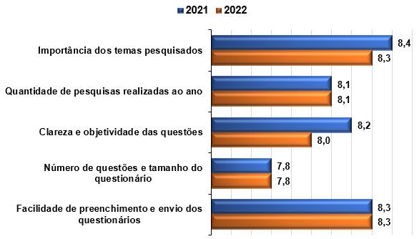

ESCOLA

 | Escola | Q1 | NTCA Q1 | Q2 | NTCA Q2 | Q3 | NTCA Q3 | Q4 | NTCA Q4 | Q5 | NTCA Q5 | MÉDIA
 | Escola Superior de Educação | 9.0 | 0.0% | 9.0 | 0.0% | 9.5 | 0.0% | 8.5 | 0.0% | 9.0 | 0.0% | 9.0
 | Escola Superior de Gestão, Comunicação e Negócios | 8.0 | 50.0% | 7.7 | 44.4% | 7.4 | 33.3% | 7.8 | 33.3% | 8.2 | 33.3% | 7.8
 | Escola Superior de Saúde Única | 8.3 | 36.9% | 8.1 | 41.7% | 8.0 | 33.1% | 7.8 | 34.2% | 8.3 | 33.8% | 8.1
 | Escola Superior Politécnica Uninter | 8.3 | 33.3% | 8.2 | 33.3% | 8.3 | 33.3% | 7.5 | 33.3% | 7.6 | 44.4% | 8.0
...
Entre as alternativas abaixo, quais delas você considera que servem de incentivo para que responda sempre aos questionários da CPA?
Q3 | Ocorrerem menos pesquisas ao longo do ano.
Q4 | Os questionários serem mais curtos.
Q5 | Realização de alguma ação promocional, como sorteios de prêmios.
Q6 | Saber mais sobre o impacto das avaliações para o curso e o Polo.
Q7 | Ter mais conhecimento sobre o trabalho da CPA.
Q8 | Outra. Qual

 |  |  | TR | Q1 | Q2 | Q3 | Q4 | Q5 | Q6 | Q7 | Q8
 |  | Geral IES | 878 | 31.7% | 20.0% | 12.5% | 36.4% | 21.5% | 34.1% | 29.4% | 3.1%
 |  | Obs.: Questão de múltipla escolha
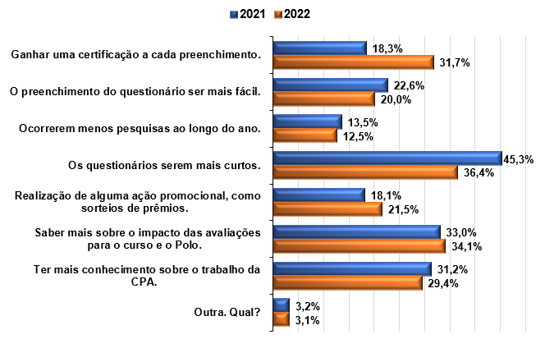

ESCOLA

 | Escola | Q1 | Q2 | Q3 | Q4 | Q5 | Q6 | Q7 | Q8 | Total
 | ESE | 50.0% | - | - | 100.0% | - | 50.0% | - | - | 200.0%
 | ESGCN | 27.8% | 16.7% | 22.2% | 50.0% | 22.2% | 11.1% | 33.3% | - | 183.3%
 | ESSU | 31.8% | 20.1% | 12.4% | 36.0% | 21.4% | 34.6% | 29.6% | 3.1% | 189.0%
 | ESP | 22.2% | 22.2% | 11.1% | 33.3% | 33.3% | 22.2% | 11.1% | 11.1% | 166.7%
...

